Sheet1
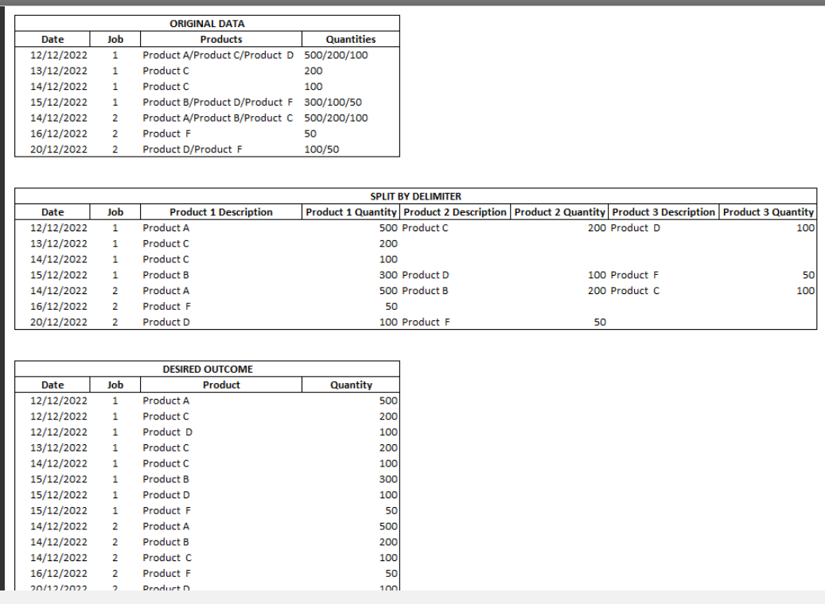
Company | PO_No | PO_Line_No | PO_Items | PO_Amount
A | PO_A | 1 / 2 / 3 | A1 / A2 / A3 | 20 / 10 / 25
B | PO_B | 1 | B1 | 46
C | PO_C | 1 / 2 | C1 / C2 | 56 / 9
D | PO_D | 1 / 2 / 3 / 4 | D1 / D2 / D3 / D4 | 12 / 8 / 7 / 23

Sheet2
PROBLEM

Company | PO_No | PO_Line_No | PO_Items | PO_Amount | Company | PO_No | PO_Line_No | PO_Items | PO_Amount
A | PO_A | 1 / 2 / 3 | A1 / A2 / A3 | 20 / 10 / 25 | A | PO_A | 1 | A1 | 20
B | PO_B | 1 | B1 | 46 | A | PO_A | 2 | A2 | 10
RESULT
B | PO_B1 | 1 / 2 | B11 / B12 | 35 / 48 | A | PO_A | 3 | A3 | 25
C | PO_C | 1 / 2 | C1 / C2 | 56 / 9 | A | Total Items | 3 | Total Amount | 55
D | PO_D | 1 / 2 / 3 / 4 | D1 / D2 / D3 / D4 | 12 / 8 / 7 / 23 | B | PO_B | 1 | B1 | 46
 |  |  |  |  | B | PO_B1 | 1 | B11 | 35
 |  |  |  |  | B | PO_B1 | 2 | B12 | 48
Prepare the result table from problem table. Insert the Total Items and Total Amount for all companies.
 |  |  |  |  | B |  | 3 | Total Amount | 129
 |  |  |  |  | C | PO_C | 1 | C1 | 56
 |  |  |  |  | C | PO_C | 2 | C2 | 9
 |  |  |  |  | C |  | 2 | Total Amount | 65
 |  |  |  |  | D | PO_D | 1 | D1 | 12
 |  |  |  |  | D | PO_D | 2 | D2 | 8
 |  |  |  |  | D | PO_D | 3 | D3 | 7
 |  |  |  |  | D | PO_D | 4 | D4 | 23
 |  |  |  |  | D |  | 4 | Total Amount | 50

